Onderwijsgroep Midden Fries
Onderwijs Groep Midden-Friesland
 | OSG Sevenwolden Grou | Plein Joure | Keicollege | OSG Sevenwolden Praktijkonderwijs Compagnie | OSG Sevenwolden Buitenbaan | OSG Sevenwolden Fedde Schurer | Bornego College De Beugel | Bornego College Lyceum | Bornego College Junior | Totalen Onderwijsgroep Midden Friesland
 | 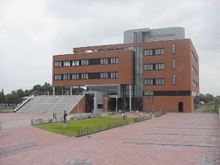 | 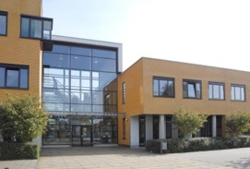 | 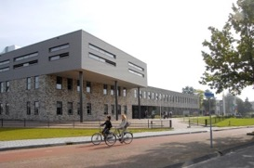 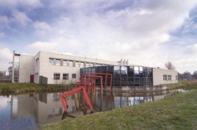 |  | 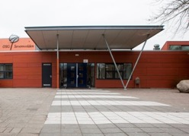 | 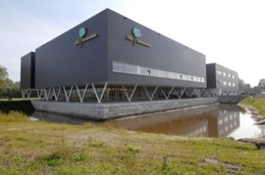 | 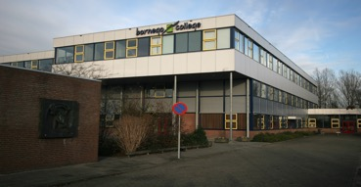 | 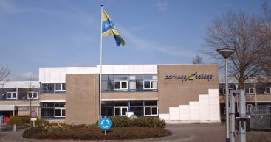 | 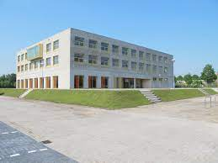
Adres | Burstumerdyk 5 | Pasteurweg 1-3 | Ds. Kingweg 8/10 |  | Buitenbaan 5 | Schans 100 | Beugel 68 | Ds.kingweg 1 | Ds.kingweg 2
Postcode Plaats | 9001 ZC Grou | 8503 AB Joure | 8446 KZ Heerenveen |  | 8441 HB Heerenveen | 8441 AE Heerenveen | 8447 AH Heerenveen | 8446 KZ Heerenveen | 8446KZ Heerenveen
Telefoonnummer
Brinnummer | 0566-621274 | 0566-625145 | 0513-625345 | 0513-521355 | 0513-644960 | 0513-657310 | 513801800 | 513801800 | 513801800
Bestuurder | Dhr. M. Sprenger
Algemeen E-mailadres | Komt na de fusering van de domeinen beschikbaar in september 2023
Digitaal Factuuradres | Komt na de fusering van de domeinen beschikbaar in september 2023
Gegevens (peildatum 1 januari 2023)
Aantal leerlingen | 272 | 553 | 456 | 179 | 574 | 1127 | 155 | 587 | 270 | 4173
Aantal onderwijzend personeel |  |  |  |  |  |  |  |  |  | 396
Aantal onderwijs ondersteunend personeel |  |  |  |  |  |  |  |  |  | 163
Onderwijs aanbod | klas 1 en 2 vmbo-b en -k, klas 1 t/m 4 mavo, klas 1-3 havo, atheneum en gymnasium | klas 1 vmbo-b en vmbo-k, klas 1-4 mavo, klas 1-3 havo, klas 1-3 atheneum | vmbo-b en vmbo-k (klas 1-4) | praktijkonderwijs | klas 1 en 2 vmbo-b en vmbo-k, mavo, havo, atheneum en gymnasium (alle leerjaren, gefaseerd ingevoerd) | mavo, havo, atheneum en gymnasium | Tijdelijke locatie voor Buitenbaan | mavo, havo, atheneum en gymnasium | mavo, havo, atheneum en gymnasium

Afloopdatum huidig contract | 2024-01-31 | 31-1-2024 en medio 2026 | 31-1-2024 en medio 2026 | 2024-01-31 | 2024-01-31 | 2024-01-31 | medio 2026 | medio 2026 | medio 2026
Huidig aantal Multi Functionele Printers | 3 | 5 | 7 | 3 | 5 | 4 | 1 | 3 | 1 | 32
Huidig merk en type Multi Functionele Printers | Konica Bizzhub 458 en Bizzhub C458 | Canon C7580i , Konica Bizzhub 458, Koncia Bizzhub C458 | Canon C7580i , Konica Bizzhub 458, Koncia Bizzhub C458 | Konica Bizzhub 458 en Bizzhub C458 | Konica Bizzhub 458 en Bizzhub C458 | Konica Bizzhub 458 en Bizzhub C458 | Canon IR C7270 | Canon C7580i , Koncia Bizzhub C458 | Canon C7580i
Gewenst aantal Multi Functionele Printers | 3 | 4 | 6 | 3 | 4 | 4 |  | 5 incl 1 CD | 3 | 31
Huidig aantal, merk/type Desktop Printers |  | 6x Canon LBP712Cx | 5x Canon LBP712Cx |  |  |  | 2 x LBP712Cx | 7x LBP712Cx | 6 Canon LBP712Cx | 26
Gewenst aantal Desktop Printers | geen | geen | geen | geen | geen | geen |  | geen | geen
Accessoires (bookmaker, nietmachine e.d) | 1x bookmaker + nieten | 1x bookmaker + nieten | 1x bookmaker + nieten | 1x bookmaker + nieten | 1x bookmaker + nieten | 1x bookmaker + nieten |  | 2x bookmaker + nieten | 1x bookmaker + nieten | 9
Besturingssysteem/ Netwerk platvorm | Windows 11 / MacOS | Windows 11 / MacOS | Windows 11 / MacOS | Windows 11 / MacOS | Windows 11 / MacOS | Windows 11 / MacOS |  | Windows 11 / MacOS | Windows 11 / MacOS | 0
Printmanagementsysteem |  |  |  |  |  |  |  |  |  | 0
Inloggen middels code | ja | ja | ja | ja | ja | ja |  | ja | ja | 0
Inloggen middels dongel/ kaart/ druppel | optioneel | optioneel | optioneel | optioneel | optioneel | optioneel |  | optioneel | optioneel | 0
 |  |  |  |  |  |  |  |  |  | 0
Huidig MFP volume zwart-wit per jaar |  |  |  |  |  |  |  |  |  | 1764480
Huidig MFP volume kleur per jaar |  |  |  |  |  |  |  |  |  | 1857408

Repro volume zwart-wit per jaar |  |  |  |  |  |  |  |  |  | 0
Repro volume kleur per jaar |  |  |  |  |  |  |  |  |  | 0

Aan de opgegeven aantallen en volumes kunnen geen rechten ontleend worden.

OSG Singelland
OSG Singelland
 | Singelland BHS Gorredijk | Singelland VHS | Singelland Het Drachtster Lyceum | PRO Drachten | Singelland VO Surhuisterveen | Singelland ISK | Singelland Burgum | Singelland Burgum | Totalen OSG Singelland
 | 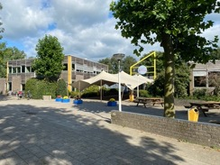 | 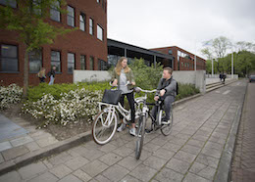 | 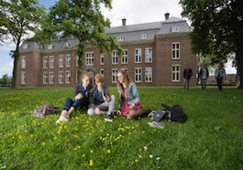 | 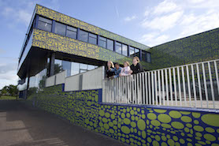 | 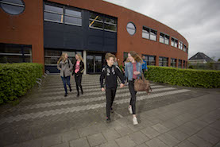 | 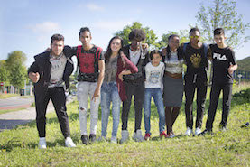 | 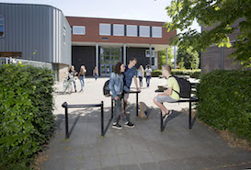
Adres | Hendrik Ringenoldusstrjitte 3 | Van Haersmasingel 37 | Torenstraat 28 | De Ring 4 | Langelaan 18 | Zetveld 38 | Schoolstraat 101 | Minnertshof 17
Postcode Plaats | 8401 PV Gorredijk | 9201 KN Drachten | 9201 JW Drachten | 9202 NW. Drachten | 9231 EN. Surhuisterveen | 9202 LM. Drachten | 9251 EB. Burgum | 9251 BH. Burgum
Telefoonnummer
Brinnummer | 01WM | 04YE | 04YE | 04YE | 04YE | 04YE | 04YE | 04YE
Bestuurder | Dhr. Drs. P. Schram
Algemeen E-mailadres
Digitaal Factuuradres | facturen@singelland.nl
Gegevens (peildatum 1 januari 2023)
Aantal leerlingen | 463 | 762 | 1216 | 209 | 486 | 348 | 286 | 85 | 3855
Aantal onderwijzend personeel | 52 | 73 | 96 | 27 | 44 | 28 | 22 | 6 | 348
Aantal onderwijs ondersteunend personeel |  |  |  |  |  |  |  |  | 0
Onderwijs aanbod | VMBO, HAVO-voorbereidend | VMBO, OOM | HAVO, VWO | Praktijkonderwijs | VMBO, HAVO (-onderhouw) | Internationale schakelklassen | VMBO, HAVO (-onderbouw) | HAVO (bovenbouw)

Afloopdatum huidig contract | 2024-01-31 | 2024-01-31 | 2024-01-31 | 2024-01-31 | 2024-01-31 | 2024-01-31 | 2024-01-31 | 2024-01-31
Huidig aantal Multi Functionele Printers | 4 | 11 | 8 | 3 | 4 | 4 | 3 |  | 37
Huidig merk en type Multi Functionele Printers | KM - 3x C308, 1x C658 | KM - 8x 308, 2x C308, 1x C458 | KM - 5x 308, 3x C308 | KM - 2x 308, 1x C308 | KM - 2x 308, 2x C308 | KM - 2x 308, 1x C308, 1x C458 | KM - 1x 308, 2x C308 | Via Fierder Onderwijs (CSG Liudger) | 0
Gewenst aantal Multi Functionele Printers | 4 | 10 | 8 | 3 | 4 | 6 | 3 |  | 38
Huidig aantal, merk/type Desktop Printers | 13 (eigen) | KM - 1x C3100P, 1x C4000P, 1x 4402P | KM - 1x C4070, 7x 4000P | geen | KM - 1x 4000P, 1x C3100P | KM - 1x 4402P | KM - 1x 4000P |  | 15
Gewenst aantal Desktop Printers |  | 3 | 8 |  | 2 | 1 | 1 |  | 15
Accessoires (bookmaker, nietmachine e.d) | C658 met: bulkmagazijn 2500 vel, inline boekjesmaker, inline nieten, inline perforeren. 4x Embedded nietmachine | 3x Embedded nietmachine, 1x bulkmagazijn 2500vel, 1x Inline boekjesmaker | 1x Embedded nietmachine, Repromachine C4070 met: Documentfeeder, Nietafwerkingseenheid, Controler, Spectrophotometer, PARLITE statuslamp, Hoogvolumelade, Perforatie-eenheid, Afwerkingseenheid boekjes | 3x Embedded nietmachine | 4x Embedded nietmachine | 4x Embedded nietmachine | 1x Inline boekjesmaker incl nieten
Besturingssysteem/ Netwerk platvorm | W2k2019/Konica Minolta Cloud | W2k2019/Konica Minolta Cloud | W2k2019/Konica Minolta Cloud | W2k2019/Konica Minolta Cloud | W2k2019/Konica Minolta Cloud | W2k2019/Konica Minolta Cloud | W2k2019/Konica Minolta Cloud |  | 0
Printmanagementsysteem | SafeQ6 | SafeQ6 | SafeQ6 | SafeQ6 | SafeQ6 | SafeQ6 | SafeQ6 |  | 0
Inloggen middels code | Ja | Ja | Ja | Ja | Ja | Ja | Ja |  | 0
Inloggen middels dongel/ kaart/ druppel | NFC | NFC | NFC | NFC | NFC | NFC | NFC |  | 0
 |  |  |  |  |  |  |  |  | 0
Huidig MFP volume zwart-wit per jaar (2022) | 167747 | 567541 | 1071979 | 143220 | 306708 | 229525 | 92387 |  | 2579107
Huidig MFP volume kleur per jaar (2022) | 168248 | 175380 | 520442 | 96591 | 65089 | 200932 | 36876 |  | 1263558
 |  |  | Waarvan op repro van 06/22-12/22:
Repro volume zwart-wit per jaar (06/22-12/22) |  |  | 462173 |  |  |  |  |  | 462173
Repro volume kleur per jaar (06/22-12/22) |  |  | 445135 |  |  |  |  |  | 445135

Aan de opgegeven aantallen en volumes kunnen geen rechten ontleend worden.

OVO Fryslân-Noord
Stichting Openbaar Voortgezet Onderwijs Fryslân-noord
 | PJ Dalton Dokkum | PJ Stedelijk Gymnasium (twee bij elkaar liggende gebouwen) |  | PJ Leeuwarder Lyceum | PJ MHS | PJ Impulse Leeuwarden | PJ Impulse Kollum | PJ De Brêge | PJ De Dyk | PJ ISK |  | PJ Ynsicht | Simon Vestdijk | Simon Vestdijk | De Jutter | Servicebureau OVO Fryslân-Noord | Totalen Stichting Openbaar Voortgezet Onderwijs Fryslân-noord
 | 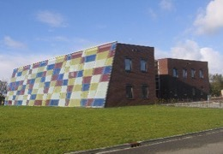 | 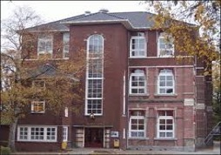 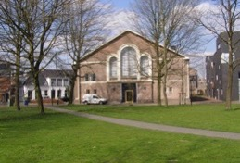 |  | 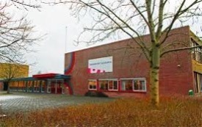 | 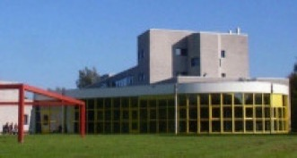 |  | 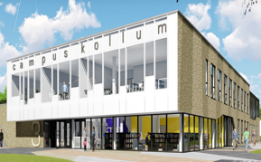 | 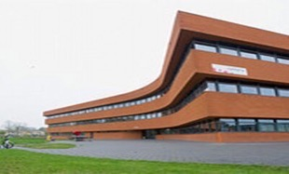 | 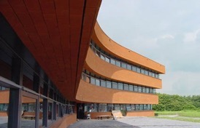 |  |  | 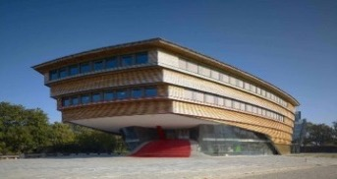 | 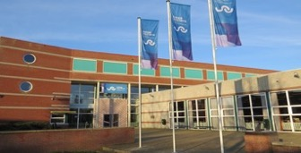 | 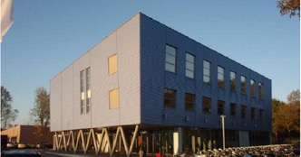 | 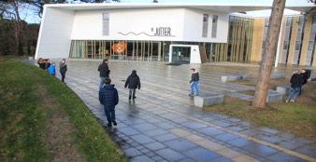
Adres | Parklaan 1 | Noorderweg 1 | Arendstuin 35 | Dr. Jacob Botkeweg 3 | Douwe Kalmaleane 2/4 |  | Gerrit Bleekerstraat 3 | Egelantierstraat 88 | Egelantierstraat 86 | Hempenserweg 33 | Melkemastate 29 | Prinsessenweg 4 | Kon. Julianastraat 3 | Ijsbaanweg 6 | Lutinelaan 3 | Elzenstraat 5
Postcode Plaats | 9103 ST Dokkum | 8911 ES Leeuwarden | 8911 ET Leeuwarden | 8935 AB Leeuwarden | 8915 HA Leeuwarden |  | 9291 BS Kollom | 8924 EP Leeuwarden | 8924 EP Leeuwarden | 8935 BC Leeuwarden | 8925 AX Leeuwarden | 8931 EG Leeuwarden | 8862 TA Harlingen | 8801 ER Franeker | 8899 BD Vlieland | 8924 JN Leeuwarden
Telefoonnummer
Brinnummer | 20DL12 | 20DL02 | 20DL02 | 20DL00 | 20DL06 | 20DL10 | 20DL01 | 20DL13 | 20DL04 | 20DL16 | 20DL16 | 20DL03 | 14DC00 | 14DC02 | 19EO/14DC06 | 20DL
Bestuurder | Dhr. F. Bangma
Algemeen E-mailadres
Digitaal Factuuradres | facturen@ovo-fryslannoord.nl
Gegevens (peildatum 1 januari 2023)
Aantal leerlingen | 434 | 443 |  | 818 | 419 | 462 | 310 | 196 | 437 | 76 | 64 | 418 | 1043 | 177 | 21 |  | 5318
Aantal onderwijzend personeel | 43 | 36 |  | 65 | 43 | 39 | 27 | 25 | 44 | 29 |  | 54 | 92 | 18 | 9 |  | 524
Aantal onderwijs ondersteunend personeel | 18 | 10 |  | 27 | 9 | 12 | 17 | 19 | 25 | 13 |  | 19 | 29 | 4 | 4 |  | 206
Onderwijs aanbod | VMBO-k+,VMBO-t, HAVO | VWO |  | HAVO, VWO | MAVO, HAVO | VMBO-t, HAVO, VWO | VMBO-t, HAVO, VWO | Praktijkonderwijs Schakelonderwijs 8+ | VMBO-t, HAVO | ISK NT2-onderwijs |  | VMBO-b, -k en gemengde leerweg | VMBO, MAVO, HAVO, Atheneum PRO | VMBO, MAVO | MAVO

Afloopdatum huidig contract | 2024-01-31 | 2024-01-31 | 2024-01-31 | 2024-01-31 | 2024-01-31 | 2024-01-31 | 2024-01-31 | 2024-01-31 | 2024-01-31 | 2024-01-31 | 2024-01-31 | 2024-01-31 | 2024-01-31 | 2024-01-31 |  | 2024-01-31
Huidig aantal Multi Functionele Printers | 1 | 2 |  | 2 | 2 | 1 | nvt (via Lauwerscollege) | 1 | 2 | 2 |  | 2 | 7 | 2 | nvt (via gemeente) | 2 | 26
Huidig merk en type Multi Functionele Printers | Konica Minolta Bizhub C308 | Konica Minolta Bizhub C458 | Konica Minolta Bizhub C308 | Konica Minolta Bizhub C458 / C308 | Konica Minolta Bizhub C458 / C308 | Konica Minolta Bizhub C308 |  | Konica Minolta Bizhub C308 | Konica Minolta Bizhub C458 / C308 | Konica Minolta Bizhub C308 | Konica Minolta Bizhub C458 | Konica Minolta Bizhub C458 / C308 | Konica Minolta Bizhub C658 / 6x C308 | Konica Minolta Bizhub C458 / C308 |  | Konica Minolta Bizhub C458 / C308
Gewenst aantal Multi Functionele Printers | 1 | 2 |  | 2 | 2 | 1 |  | 1 | 2 | 2 |  | 2 | 5 | 2 |  | 2 | 25
Huidig aantal, merk/type Desktop Printers | 1 Konica Minolta (4000P) |  |  |  | 1 Konica Minolta (4000P) |  | 1 Konica Minolta (4000P) |  | 1 Konica Minolta (4000P) |  |  |  | 24 Konica Minolta 4000P / 1x C3100P | 4 Konica Minolta 4000P / 1x C3100P |  |  | 34
Gewenst aantal Desktop Printers | 1 |  |  |  | 1 |  | 1 |  | 1 |  |  |  | 11 | 2 |  |  | 17
Accessoires (bookmaker, nietmachine e.d)
Besturingssysteem/ Netwerk platvorm | win2k19 | win2k19 | win2k19 | win2k19 | win2k19 | win2k19 |  | win2k19 | win2k19 | win2k19 | win2k19 | win2k19 | win2k19 | win2k19 |  | win2k19 | 0
Printmanagementsysteem | SafeQ | SafeQ | SafeQ | SafeQ | SafeQ | SafeQ |  | SafeQ | SafeQ | SafeQ | SafeQ | SafeQ | SafeQ | SafeQ |  | SafeQ | 0
Inloggen middels code | Ja | Ja | Ja | Ja | Ja | Ja |  | Ja | Ja | Ja | Ja | Ja | Ja | Ja |  | Ja | 0
Inloggen middels dongel/ kaart/ druppel | Nee | Nee | Nee | Nee | Nee | Nee |  | Nee | Nee | Nee | Nee | Nee | Nee | Nee |  | Nee | 0
 |  |  |  |  |  |  |  |  |  |  |  |  |  |  |  |  | 0
Huidig MFP volume zwart-wit per jaar |  |  |  |  |  |  |  |  |  |  |  |  |  |  |  |  | 1822616
Huidig MFP volume kleur per jaar |  |  |  |  |  |  |  |  |  |  |  |  |  |  |  |  | 839020

Repro volume zwart-wit per jaar |  |  |  |  |  |  |  |  |  |  |  |  |  |  |  |  | nvt
Repro volume kleur per jaar |  |  |  |  |  |  |  |  |  |  |  |  |  |  |  |  | nvt

Aan de opgegeven aantallen en volumes kunnen geen rechten ontleend worden.

RSG Magister Alvinus
RSG Sneek
 | Magister Alvinus | Tienerschool | ISK | Totalen RSG-Sneek
 | 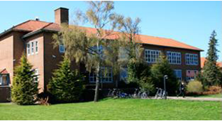 |  | 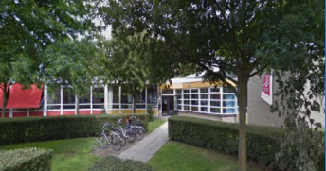
Adres | Almastraat 5 | Malta 2 | H. Sytstrastraat 1B
Postcode Plaats | 8601 EW Sneek | 8601 GW Sneek | 8602 TM Sneek
Telefoonnummer | 0515 429760 | 0515-429760 | 0515 439882
Brinnummer | 16FP | 16FP | 16FP
Bestuurder | Dhr. E.J. Veenstra a.i.
Algemeen E-mailadres | info@rsg-sneek.nl
Digitaal Factuuradres | Crediteuren@rsg-sneek.nl
Gegevens (peildatum 1 januari 2023)
Aantal leerlingen | 1843 | 36 | 141 | 2020
Aantal onderwijzend personeel | 151 | 1 | 17 | 169
Aantal onderwijs ondersteunend personeel | 76 |  | 10 | 86
Onderwijs aanbod | VWO, HAVO, VMBO-GT, VMBO-BB/KB | tienerschool | internationale schakelklas

Afloopdatum huidig contract | 2024-01-31 | 2024-01-31 | 2024-01-31
Huidig aantal Multi Functionele Printers | 4 | 1 | 2 | 7
Huidig merk en type Multi Functionele Printers | K.M 4x c308 | K.M 308 | K.M.2x C308 | 7
Gewenst aantal Multi Functionele Printers | 4 | 0 | 2 | 6
Huidig aantal, merk/type Desktop Printers | 6x 4000P 3xC3100P | 1x C3100P |  | 10
Gewenst aantal Desktop Printers | 9 | 1 |  | 10
Accessoires (bookmaker, nietmachine e.d) | 1x, Repromachine 1250E met: Documentfeeder, Nietafwerkingseenheid, Controler,Scanfunctie, Hoogvolumelade, Perforatie-eenheid, Afwerkingseenheid boekjes 1x,C658 nieten ,scannen, perforatie |  |  | 2
Besturingssysteem/ Netwerk platvorm | SLES2015 | SLES2015 | SLES2015
Printmanagementsysteem | iPrint | iPrint | iPrint
Inloggen middels code | nee | nee | nee
Inloggen middels dongel/ kaart/ druppel | ja kaart staf personeel | ja kaart staf personeel | ja kaart staf personeel

Huidig MFP volume zwart-wit per jaar | 500,000 |  |  | 500000
Huidig MFP volume kleur per jaar | 250,000 |  |  | 250000

Repro volume zwart-wit per jaar | 1,200,000 |  |  | 1200000
Repro volume kleur per jaar | 300,000 |  |  | 300000

Aan de opgegeven aantallen en volumes kunnen geen rechten ontleend worden.

Simant
Simant
 | Linde college | SG Eekeringe | RSG Tromp Meesters | RSG Tromp Meesters | Stellingwerf college | Totalen Simant
 | 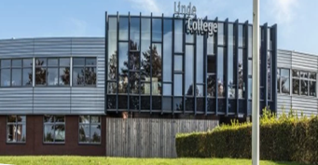 | 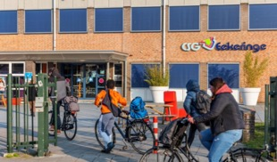 | 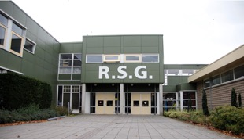 | 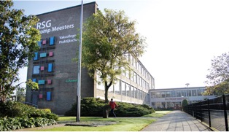 | 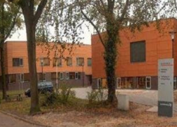
Adres | Drafsportlaan 22 | Oostwijkstraat 8 | Lijsterbesstraat 1 | Stationstraat 40 | Quadoelenweg 29
Postcode Plaats | 8472 AS Wolvega | 8331 ED Steenwijk | 8331 NS Steenwijk | 8331 GK Steenwijk | 8431 LN Oosterwolde
Telefoonnummer
Brinnummer | 19LO | 23 WU | 16GZ00 |  | 0015VQ
Bestuurder | Dhr. M.O. Vrolijk
Algemeen E-mailadres | www.simant.nl
Digitaal Factuuradres | factuur@lindecollege.nl | facturen@eekeringe.nl | debiteur@rsgtrompmeesters.nl |  | finadmin@stellingwerfcollege.nl
Gegevens (peildatum 1 januari 2023)
Aantal leerlingen | 1107 | 479 | 1005 | 188 | 1121 | 3900
Aantal onderwijzend personeel | 103 | 52 | 101 | 34 | 99 | 389
Aantal onderwijs ondersteunend personeel | 50 | 20 | 51 | 15 | 46 | 182
Onderwijs aanbod | VMBO, MAVO, HAVO, VWO | VMBO | MAVO, HAVO, VWO | Plus (VSO) en Pro | VMBO, MAVO, HAVO, VWO

Afloopdatum huidig contract | 2023-12-21 |  | 2023-12-21 | 2023-12-21 | 01-01-2027 (*)
Huidig aantal Multi Functionele Printers | 30 | 4 | 13 | 17 | 7 (type 3 A4/A3 ZW 30PPM 2 (type 4 A4/A3 kleur 30PPM) 2 (type 7 A4/A3 kleur 60 PPM) | 75
Huidig merk en type Multi Functionele Printers | canon:20 C250i; 9 C5550i; 1 C7280i; | zie | canon; C250i ;C5550i; C7280i; C5535i | canon: C250i; C5550i; C7280i; C5535i | Thosiba
Gewenst aantal Multi Functionele Printers | 11 | 4 | 7 | 6 |  | 31
Huidig aantal, merk/type Desktop Printers | geen | 1x MP C6503 incl bookletfinisher (nieten,perforerren,vouwen) 3x MP C3004EXSP | geen | geen | 23 (A4 ZW 20ppm) e-studio 385S/470P | 24
Gewenst aantal Desktop Printers | geen | geen | geen | geen
Accessoires (bookmaker, nietmachine e.d) | Bookmaker, nietmachine, perforator, zwaar papier, minimaal 80 prints A4 p.m. (40 prints A3 p.m.) | idem Linde college | idem Linde college | idem Linde college | Huidig: 2x Toshiba e-studio2010AC 4 laden RADF 7x Toshiba e-studio2518A 4 laden 1x interne finisher tbv 2518A 1x Toshiba e-studio 5516 LCF, Booklet finisher, Perforator unit 4 gaats, zwaar papier 1x Toshiba e-studio 7516AC 4 laden, bookletfinisher, externe LCF, zwaar papier perforator unit 4 gaats
Besturingssysteem/ Netwerk platvorm | Uniflow | server 2012 | unifow | uniflow | Hybride AD/Azure. Beheerde werkplekken en BYOD. Windows 10 | 0
Printmanagementsysteem | uniflow | papercut | uniflow | uniflow | Geen Voorkeur followme printing | 0
Inloggen middels code | persoonlijke code | persoonlijke code | persoonlijke code | persoonlijke code | Persoonlijk/afdelingscode(s) | 0
Inloggen middels dongel/ kaart/ druppel | niet | druppel | kaart | kaart |  | 0
 |  |  |  |  |  | 0
Huidig MFP volume zwart-wit per jaar | 720000 | 90000 | 710000 | 66000 | 1178082 | 2764082
Huidig MFP volume kleur per jaar | 620000 | 83000 | 595000 | 137000 | 386694 | 1821694
 |  |  |  |  |  | 0
Repro volume zwart-wit per jaar | 250000 | 66000 | 207000 | geen | 46918 | 569918
Repro volume kleur per jaar | 10000 | 100000 | 206000 | geen | 53306 | 369306
 |  |  |  |  |  | 0
Aan de opgegeven aantallen en volumes kunnen geen rechten ontleend worden.
 |  |  |  |  | (*) Afhankelijk van de inschrijvingen sluit het Stellingwerf college aan op het moment dat het huidig contract afloopt.

VariO onderwijsgroep
VariO onderwijsgroep
 | Zuyderzee Lyceum Senior | Zuyerzee Lyceum Junior | X-tuur | Bonifatius Mavo | Caleido-ISK | Caleido-ISK | Zuyerzee Lyceum Lemmer | Totalen Vario Onderwijsgroep
 | 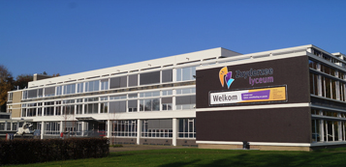 |  | 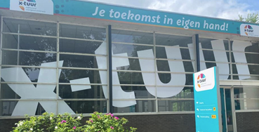 | 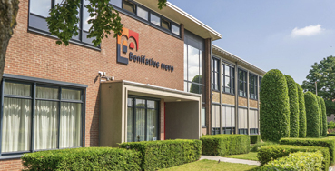 | 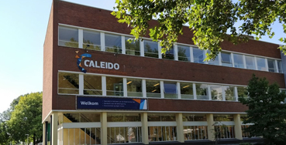 |  | 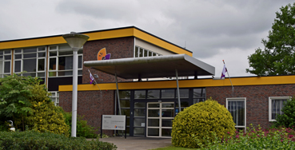
Adres | Prof. ter Veenstraat 5 | Prof. Ter Veenstraat 6 | Nagelerweg 4 | Prof. Lorentzstraat 3 | Nagelerweg 4 | Lennastraat 14 | Riensingel 2
Postcode Plaats | 8302 GA Emmeloord | 8302 GC Emmeloord | 8304 AB Emmeloord | 8302 AS Emmeloord | 8304 AB Emmeloord | 8531 JZ Lemmer | 8531 GH Lemmer
Telefoonnummer | 0527-635950 | 0527-635980 | 0527-635930 | 0527-613469 | 0527-635930 |  | 0514-561387
Brinnummer | 20CR00 | 20CR05 | 20CR05 | 02KR | 20CR06 | 20CR06 | 20CR03
Bestuurder |  | Dhr. H. Wildeboer
Algemeen E-mailadres | inkoop@vario-onderwijsgroep.nl
Digitaal Factuuradres | crediteuren@vario-onderwijsgroep.nl
Gegevens (peildatum 1 januari 2023)
Aantal leerlingen | 458.00 | 466 | 93 | 474 | 246 | 72 | 307 | 2116
Aantal onderwijzend personeel | 43.00 | 32 | 9 | 44 | 45 |  | 31 | 161
Aantal onderwijs ondersteunend personeel | 36.00 | 10 | 2 | 15 | 23 |  | 12 | 62
Onderwijs aanbod | Havo/Vwo leerjaar 4 t/m 6 | Havo/Vwo leerjaar 1 t/m 3 | TL/Havo/Vwo | GTL | ISK | ISK | BB/KB 1-4 en H/V 1-3

Afloopdatum huidig contract | 01-06-2024 (2x) en 1 n.n.b. | 01-06-2024 (2x) en 01-07-2024 (1x) | 2024-06-01 | 1-6-2024 (2x) en 1-11-2024 (1x) | 2024-06-01 | 2025-09-01 | 1-6-2024 en n.n.b.
 |  |  |  | 1-9-2025 (1x)
Huidig aantal Multi Functionele Printers
Huidig merk en type Multi Functionele Printers | Ricoh Aficio MP C2004EXSP (1x) | Ricoh Aficio MP C2004EXSP (2x) | Ricoh Aficio MP C3004 EXSP | Ricoh Aficio MP C4504EXSP (1-6-'24) | Ricoh Afcio IM C5500 | Ricoh Aficio MP C3000 | Ricoh Aficio MP C2004EXSP
 | Ricoh Aficio MP C3004EXSP (1x) | Ricoh PRO C7100S (exp. 01-07-2024) |  | Ricoh Aficio MP C2004EXSP (1-6-'24) |  |  | Ricoh Afcio IM C5500 (net geplaatst, exp.onbekend)
 | Ricoh Aficio IM C5500 (exp.datum onbekend, net geplaatst) |  |  | Ricoh Aficio MP C6503SP (1-11-'24)
 |  |  |  | Ricoh Afcio IM C2000 (1-9-'25)
Gewenst aantal Multi Functionele Printers | 3 | 3 | 1 | 3 | 1 | 1 | 2 | 14
Huidig aantal, merk/type Desktop Printers | 0.00
Gewenst aantal Desktop Printers
Accessoires (bookmaker, nietmachine e.d) | nietmachine, standaard afwerkunit | repromachine als huidig, met bookmaker, perforator (2,4,23-gaats), | nietmachine, standaard afwerkunit | nietmachine, standaard afwerkunit | nietmachine, bookmaker | nietmachine, standaard afwerkunit
Besturingssysteem/ Netwerk platvorm | Nu Windows Server / wens is cloud | Nu Windows Server / wens is cloud | Nu Windows Server / wens is cloud | Nu Windows Server / wens is cloud | Nu Windows Server / wens is cloud | Nu Windows Server / wens is cloud | Nu Windows Server / wens is cloud | 0
 |  | Repromachine met eigen PC direct verbonden
Printmanagementsysteem | Nu Equitrac / we staan open voor vergelijkbaar systeem | Nu Equitrac / we staan open voor vergelijkbaar systeem | Nu Equitrac / we staan open voor vergelijkbaar systeem | Nu Equitrac / we staan open voor vergelijkbaar systeem | Nu Equitrac / we staan open voor vergelijkbaar systeem | Nu Equitrac / we staan open voor vergelijkbaar systeem | Nu Equitrac / we staan open voor vergelijkbaar systeem | 0
Inloggen middels code | NEE | NEE | NEE | NEE | NEE | NEE | NEE | 0
Inloggen middels dongel/ kaart/ druppel | JA, MYFARE | JA, MYFARE | JA, MYFARE | JA, MYFARE | JA, MYFARE | JA, MYFARE | JA, MYFARE | 0
 |  |  |  |  |  |  |  | 0
Huidig MFP volume zwart-wit per jaar |  |  |  |  |  |  |  | 864384
Huidig MFP volume kleur per jaar |  |  |  |  |  |  |  | 561336
 |  |  |  |  |  |  |  | 0
Repro volume zwart-wit per jaar |  |  |  |  |  |  |  | 429432
Repro volume kleur per jaar |  |  |  |  |  |  |  | 415872
 |  |  |  |  |  |  |  | 0
Aan de opgegeven aantallen en volumes kunnen geen rechten ontleend worden.

